G.4.1
Gráfico 4.1. Juzgados exclusivos de Violencia sobre la Mujer en funcionamiento, por comunidad autónoma.
Datos a 31 de diciembre de 2024.

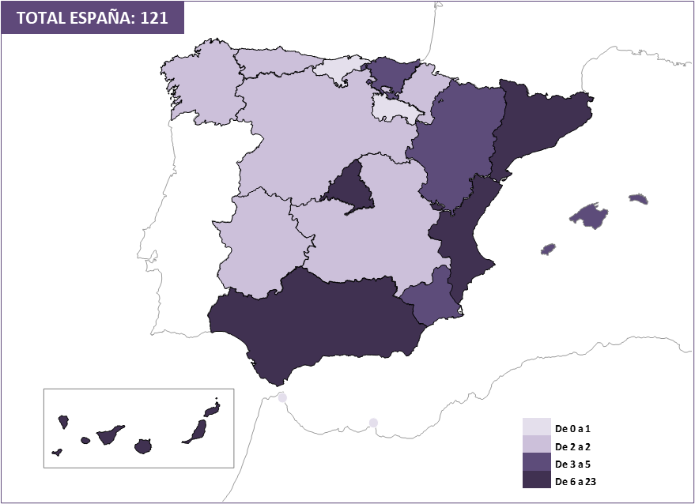

Fuente: Ministerio de la Presidencia, Justicia y Relaciones con las Cortes.

G.4.2
Gráfico 4.2. Juzgados compatibles de Violencia sobre la Mujer en funcionamiento, por comunidad autónoma.
Datos a 31 de diciembre de 2024.

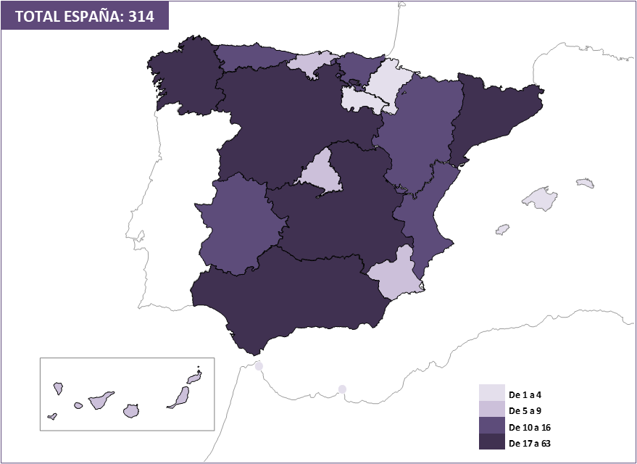

Fuente: Ministerio de la Presidencia, Justicia y Relaciones con las Cortes.

